Sondeo Satisfacción
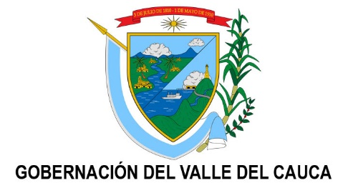
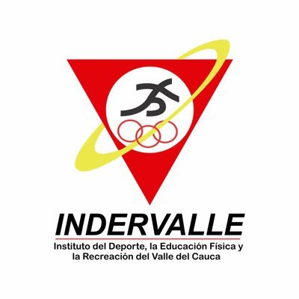
 |  | INSTITUTO DEL DEPORTE, LA EDUCACIÓN FÍSICA Y LA RECREACIÓN DEL VALLE DEL CAUCA CUANTIFICACIÓN DEL SONDEO DE SATISFACCION CIUDADANA AUDITORIAS VISIBLES

 |  | OBRAS ENTREGADAS EN PRIMER TRIMESTRE DE 2022
FECHA DE ENTREGA | (Todas)
MUNICIPIO | (Todas)
LOCALIDAD O BARRIO | (Todas)

PREGUNTA A |  | SI | NO |  |  | SI | NO
Considera usted que la obra realizada en su Municipio ha sido de calidad? |  | 14 | 3 |  |  | 82.4% | 17.6%

 |  |  |  |  |  | SI | NO
PREGUNTA B |  | SI | NO |  |  | 70.6% | 29.4%
Se le informo con què recursos se realizo la obra? |  | 12 | 5

 |  |  |  |  |  | BUENO | REGULAR | MALO
PREGUNTA C |  | BUENO | REGULAR | MALO |  | 88.2% | 11.8% | 0.0%
Que impacto y/o beneficio tiene la obra para su comunidad |  | 15 | 2 | 0

PREGUNTA D |  | HA MEJORADO | EMPEORADO | NO HAY DIFERENCIA | NO SABE | HA MEJORADO | EMPEORADO | NO HAY DIFERENCIA | NO SABE
Con los diferentes proyectos de infraestructura ejecutados por INDERVALLE en los ultimos meses, la vida en el Municipio y/o comunidad |  | 13 | 0 | 3 | 1 | 76.5% | 0.0% | 17.6% | 5.9%

PREGUNTA E |  | PROGRAMA DE HABITOS | PROGRAMA DE RECREACIÓN | PROGRAMA DE DEPORTE SOCIAL | OBRAS DE INFRAESTRUCTURA DEPORTIVA | PROGRAMA DE HABITOS | PROGRAMA DE RECREACIÓN | PROGRAMA DE DEPORTE SOCIAL | OBRAS DE INFRAESTRUCTURA DEPORTIVA
En què prefiere usted que invierta el Gobierno Departamental en tema deportivo para mejorar su Municipio en los proximos años? |  | 6 | 3 | 4 | 4 | 35.3% | 17.6% | 23.5% | 23.5%

